问题
 |  | 课后小练习

任务：
 | 根据数据表中的信息，在下方创建“大区”与“省份”二级下拉列表。
 | 完成效果见下图。
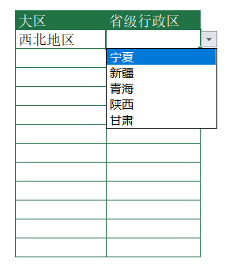
 |  | 大区 | 省级行政区

